業務フロー凡例
システム名 |  |  | システム種別 |  | 基本設計書 |  | 作成者 | 作成日 | 更新者 | 更新日 | 版数
POSサーバー |  |  | POSサーバー |  |  |  | TuyenNH | 2023-06-07 | TuyenNH | 2024-04-26 | 0.1

機能カテゴリ |  | 03_店舗の特売売価入力 |  | 項目 |  | 概要設計書 | 業務フロー凡例

 | ●1_レジ内

●●
画面表示
●●
モーダル表示

●●
処理機能
本来なら、処理内で分岐もあるとは思いますが、今回は、分岐処理についても、一括で処理機能と定義しています。
●●
音声ファイル

 | ●1_レジ周辺機器

セカンドディスプレイ
●●
セカンドディスプレイ画面表示
スキャナー
●●
スキャナー

スキャナー
自動釣銭機
●●
自動釣銭機
プリンター
●●

磁気カードリーダー
磁気カードリーダー
エフケイシステム 両面双方向読み取り MJR-100

 | ●外部連携

●●
API連携
本来ならDBですが、DBの意味で使用しています。
●●
他の機能への連携

●●
端末内DB
設定関連などのDB
最新
ボタン名

最新
分岐・判定

●●
他の機能への連携

機能概要
システム名 |  |  | システム種別 |  | 基本設計書 |  | 作成者 | 作成日 | 更新者 | 更新日 | 版数
POSサーバー |  |  | POSサーバー |  |  |  | TuyenNH | 2024-04-26 | TuyenNH | 2024-04-26 | 0.1

機能カテゴリ |  | 03_店舗の特売売価入力 |  | 項目 |  | 概要設計書 | 機能概要

X1_メニュー機能
 | 03_店舗特売売価入力
 |  |  |  |  |  |  |  |  |  |  |  | 1
 |  |  |  |  |  |  |  |  |  |  |  | 2
 |  |  |  |  |  |  |  |  |  |  |  | 3
 |  |  |  |  |  |  |  |  |  |  |  | 4
 |  |  |  |  |  |  |  |  |  |  |  | 5
03 店舗の特売売価入力
 |  |  |  |  |  |  |  |  |  |  |  | 6
 |  |  |  |  |  |  |  |  |  |  |  | 7
 |  |  |  |  |  |  |  |  |  |  |  | 8
 |  |  |  |  |  |  |  |  |  |  |  | 9
 |  |  |  |  |  |  |  |  |  |  |  | 10
SC0104
特売マスタ売価設定画面
 |  |  |  |  |  |  |  |  |  |  |  | 11
 |  |  |  |  |  |  |  |  |  |  |  | 12
 |  |  |  |  |  |  |  |  |  |  |  | 13
 |  |  |  |  |  |  |  |  |  |  |  | 14
 |  |  |  |  |  |  |  |  |  |  |  | 15
店舗情報をクリックすると共通機能を実行する。
D各ユーザーのstoreIdに基づいて、各ストアに該当する店舗一覧を取得する。
storeId = 09999の場合、全ての店舗一覧を取得する。
 |  |  |  |  |  |  |  |  |  |  |  | 16
画面初期化
ストア情報（ヘッダー）
 |  |  |  |  |  |  |  |  |  |  |  | 17
 |  |  |  |  |  |  |  |  |  |  |  | 18
 |  |  |  |  |  |  |  |  |  |  |  | 19
 |  |  |  |  |  |  |  |  |  |  |  | 20
 |  |  |  |  |  |  |  |  |  |  |  | 21
ストア一覧表示モダール
1つの店舗のみ選択可能
選択した顧客ストアを保存する。SC0104_特売マスタ売価設定画面に戻ると、顧客が選択した店舗を表示する。SCX0101_メインメニュー画面に戻ると、顧客が選択した店店舗をクリアする。
 |  |  |  |  |  |  |  |  |  |  |  | 22
MD0101
ストア一覧モダール
 |  |  |  |  |  |  |  |  |  |  |  | 23
 |  |  |  |  |  |  |  |  |  |  |  | 24
 |  |  |  |  |  |  |  |  |  |  |  | 25
 |  |  |  |  |  |  |  |  |  |  |  | 26
 |  |  |  |  |  |  |  |  |  |  |  | 27
 |  |  |  |  |  |  |  |  |  |  |  | 28
・決定ボタン：ストアの一覧モダールMD0101でユーザーが選択したstoreIdを使用してSC0104_特売マスタ売価設定画面に遷移する。
・取消ボタン：モーダルを閉じて、SCX101_メインメニュー画面に戻る。
 |  |  |  |  |  |  |  |  |  |  |  | 29
決定
取消
 |  |  |  |  |  |  |  |  |  |  |  | 30
 |  |  |  |  |  |  |  |  |  |  |  | 31
 |  |  |  |  |  |  |  |  |  |  |  | 32
 |  |  |  |  |  |  |  |  |  |  |  | 33
03
 |  |  |  |  |  |  |  |  |  |  |  | 34
▪画面を初期化すると、以下のボタンを無効にする。「F12:検索」、「状態反映」、「割引率反映」、「日付反映」、「F04:クリア」、「F09: 確定」
▪「検索」ボタンを有効にし、特売割引設定を行う。
▪ 「F12:検索」ボタンを押下すると、画面で選択した検索項目に従って商品を検索する。
▪特売割引設定又は特売売価設定を行う。
・「特売割引設定」ボタンを押下すると、特売割引設定モードに切り替わる。このモードに切り替わると、詳細情報エリアには「特売売価」項目を「割引率」項目に変更する。.
・「特売売価設定」ボタンを押下すると、特売割引設定モードに切り替わる。このモードに切り替わると、詳細情報エリアには「割引率」項目を「特売売価」項目に変更する。
・商品は特売売価又は特売割引が設定される。
「 状態反映」ボタン: 詳細エリアの全商品の状態を一括反映する。
▪「割引率反映」ボタン:
・特売割引設定モード時のみ表示される。
・詳細エリアの全商品の割引率を一括反映する。
▪「日付反映」ボタン: ・詳細エリアの全商品の適用期間を一括反映する。
▪ページングエリアのボタン：「先頭行」、「最終行」、「▲前頁」、「▼次頁」：[10_機能概要_画面遷移_00_共通.xlsx]ファイルの共通仕様をご参照ください。
▪1件以上の特売割引設定又は特売売価設定を新規作成または編集できる。
▪商品を検索して部門2桁、商品コード6桁、PLUコード13桁を入力できる。フォーカスアウト時、ゼロを自動的に補填する。編集モードの場合、これらの3項目の情報は無効になる。
▪PLUコードを入力すると、自動検索を実行する。
・商品がない場合、「データが見つかりませんでした。」テキストが表示される。
・商品が存在している場合、以下の商品情報を埋め込む：・商品コード、PLUコード、商品名称、定番売価
▪特売割引設定又は特売売価設定の情報がある場合: 以下のボタンを有効にする。「 F09: 確定」
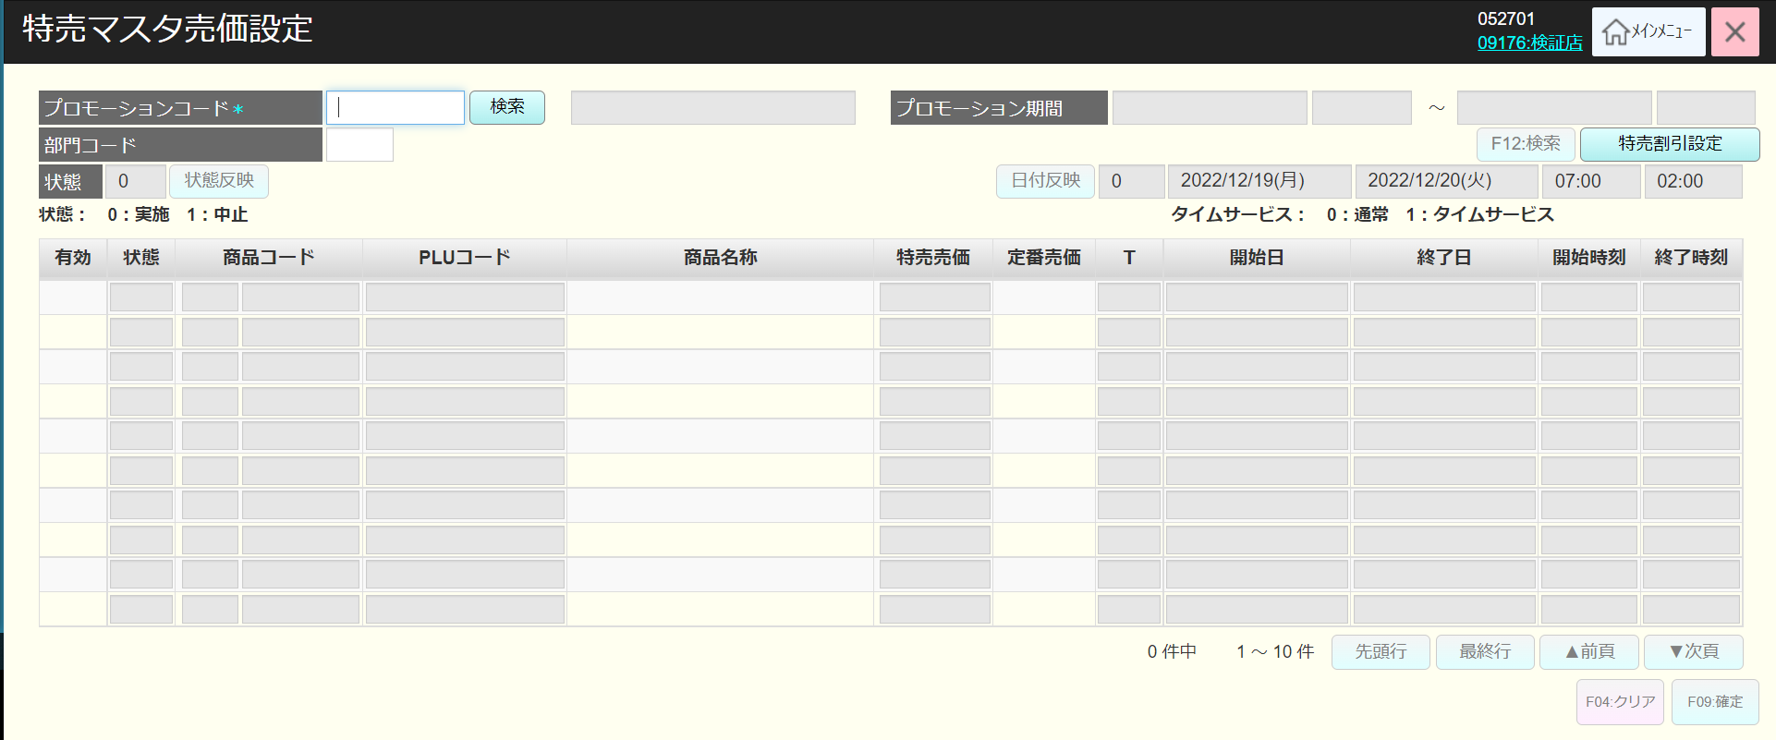
 |  |  |  |  |  |  |  |  |  |  |  | 35
SC0104
特売マスタ売価設定画面
（編集）
 |  |  |  |  |  |  |  |  |  |  |  | 36
 |  |  |  |  |  |  |  |  |  |  |  | 37
 |  |  |  |  |  |  |  |  |  |  |  | 38
 |  |  |  |  |  |  |  |  |  |  |  | 39
 |  |  |  |  |  |  |  |  |  |  |  | 40
 |  |  |  |  |  |  |  |  |  |  |  | 41
 |  |  |  |  |  |  |  |  |  |  |  | 42
特売割引設定
OR
特売売価設定
状態反映
割引率反映
日付反映
 |  |  |  |  |  |  |  |  |  |  |  | 43
F12:検索
 |  |  |  |  |  |  |  |  |  |  |  | 44
 |  |  |  |  |  |  |  |  |  |  |  | 45
 |  |  |  |  |  |  |  |  |  |  |  | 46
 |  |  |  |  |  |  |  |  |  |  |  | 47
 |  |  |  |  |  |  |  |  |  |  |  | 48
 |  |  |  |  |  |  |  |  |  |  |  | 49
 |  |  |  |  |  |  |  |  |  |  |  | 50
 |  |  |  |  |  |  |  |  |  |  |  | 1
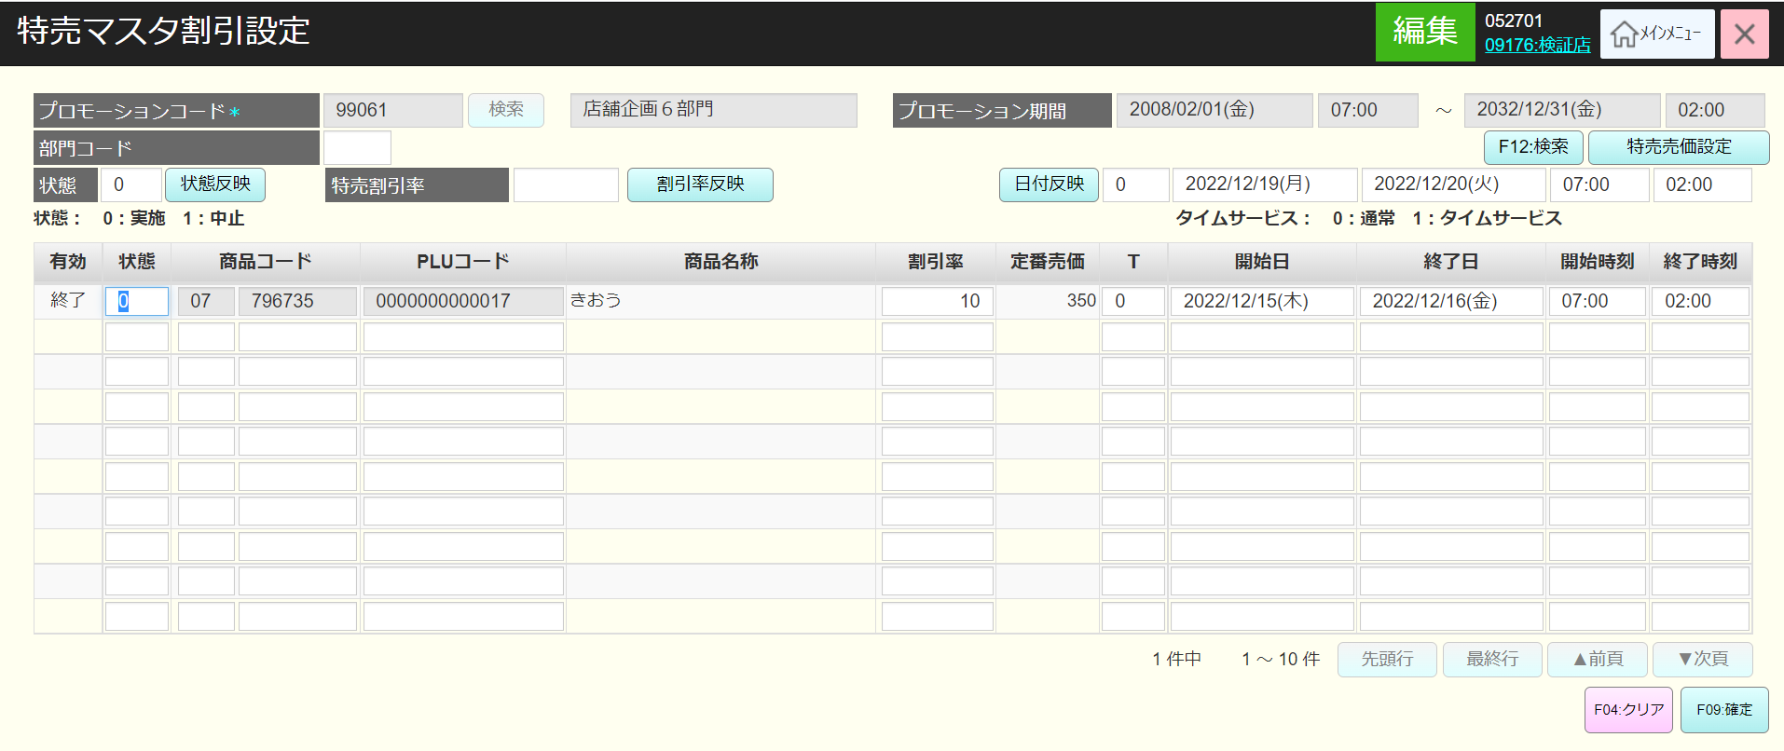
 |  |  |  |  |  |  |  |  |  |  |  | 2
 |  |  |  |  |  |  |  |  |  |  |  | 3
03
 |  |  |  |  |  |  |  |  |  |  |  | 4
 |  |  |  |  |  |  |  |  |  |  |  | 5
 |  |  |  |  |  |  |  |  |  |  |  | 6
 |  |  |  |  |  |  |  |  |  |  |  | 7
FC0104
特売売価設定機能
 |  |  |  |  |  |  |  |  |  |  |  | 8
 |  |  |  |  |  |  |  |  |  |  |  | 9
 |  |  |  |  |  |  |  |  |  |  |  | 10
 |  |  |  |  |  |  |  |  |  |  |  | 11
 |  |  |  |  |  |  |  |  |  |  |  | 12
 |  |  |  |  |  |  |  |  |  |  |  | 13
 |  |  |  |  |  |  |  |  |  |  |  | 14
01_商品管理のフロー をご参照ください。
 |  |  |  |  |  |  |  |  |  |  |  | 15
 |  |  |  |  |  |  |  |  |  |  |  | 16
 |  |  |  |  |  |  |  |  |  |  |  | 17
 |  |  |  |  |  |  |  |  |  |  |  | 18
 |  |  |  |  |  |  |  |  |  |  |  | 19
 |  |  |  |  |  |  |  |  |  |  |  | 20
 |  |  |  |  |  |  |  |  |  |  |  | 21
 |  |  |  |  |  |  |  |  |  |  |  | 22
 |  |  |  |  |  |  |  |  |  |  |  | 23
 |  |  |  |  |  |  |  |  |  |  |  | 24
 |  |  |  |  |  |  |  |  |  |  |  | 25
 |  |  |  |  |  |  |  |  |  |  |  | 26
 |  |  |  |  |  |  |  |  |  |  |  | 27
 |  |  |  |  |  |  |  |  |  |  |  | 28
 |  |  |  |  |  |  |  |  |  |  |  | 29
 |  |  |  |  |  |  |  |  |  |  |  | 30
 |  |  |  |  |  |  |  |  |  |  |  | 31
 |  |  |  |  |  |  |  |  |  |  |  | 32
 |  |  |  |  |  |  |  |  |  |  |  | 33
 |  |  |  |  |  |  |  |  |  |  |  | 34
 |  |  |  |  |  |  |  |  |  |  |  | 35
 |  |  |  |  |  |  |  |  |  |  |  | 36
 |  |  |  |  |  |  |  |  |  |  |  | 37
 |  |  |  |  |  |  |  |  |  |  |  | 38
 |  |  |  |  |  |  |  |  |  |  |  | 39
 |  |  |  |  |  |  |  |  |  |  |  | 40
 |  |  |  |  |  |  |  |  |  |  |  | 41
 |  |  |  |  |  |  |  |  |  |  |  | 42
 |  |  |  |  |  |  |  |  |  |  |  | 43
 |  |  |  |  |  |  |  |  |  |  |  | 44
 |  |  |  |  |  |  |  |  |  |  |  | 45
 |  |  |  |  |  |  |  |  |  |  |  | 46
 |  |  |  |  |  |  |  |  |  |  |  | 47
 |  |  |  |  |  |  |  |  |  |  |  | 48
 |  |  |  |  |  |  |  |  |  |  |  | 49
 |  |  |  |  |  |  |  |  |  |  |  | 50
 |  |  |  |  |  |  |  |  |  |  |  | 1
 |  |  |  |  |  |  |  |  |  |  |  | 2
 |  |  |  |  |  |  |  |  |  |  |  | 3
 |  |  |  |  |  |  |  |  |  |  |  | 4
 |  |  |  |  |  |  |  |  |  |  |  | 5
 |  |  |  |  |  |  |  |  |  |  |  | 6
 |  |  |  |  |  |  |  |  |  |  |  | 7
 |  |  |  |  |  |  |  |  |  |  |  | 8
 |  |  |  |  |  |  |  |  |  |  |  | 9
 |  |  |  |  |  |  |  |  |  |  |  | 10
 |  |  |  |  |  |  |  |  |  |  |  | 11
 |  |  |  |  |  |  |  |  |  |  |  | 12
 |  |  |  |  |  |  |  |  |  |  |  | 13
 |  |  |  |  |  |  |  |  |  |  |  | 14

